Контрольные вопросы
1.Опишите жизненный цикл дефекта.
Жизненный цикл бага (bug workflow) – последовательность этапов, которые проходит баг на своём пути с момента его создания до окончательного закрытия. Для лучшего восприятия изображается в виде схемы, представленной на рисунке 1, с возможными статусами и действиями, которые приводят к смене этих статусов. Самый простой жизненный цикл будет выглядеть следующим образом: Новый (статус присваивается автоматически после внесения баг-репорта) Открыт (баг получает данный статус после того, как была проведена его валидация руководителем команды и данная ошибка действительно должна быть исправлена) Отклонён (присваивается также после анализа нового бага руководителем команды в случае, если описанная ошибка уже ранее была внесена в систему (дубликат) или же по каким-то причинам не требуется её исправление) Исправлен (присваивается специалистом разработки после того, как ошибка была устранена) Повторно открыт (при повторном возникновении ошибки после её предварительного исправления) Закрыт (после окончательного исправления бага и проведении дополнительной проверки). Помимо вышеуказанных основных статусов могут также дополнительно использоваться резолюции, например: Назначен на Требуется дополнительная информация В процессе исправления Не может быть воспроизведён На регрессионное тестирование. | 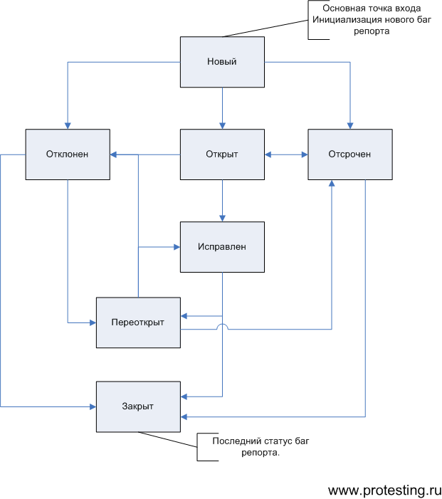
2. Какая информация содержится в рахеделе "Краткое описание"?
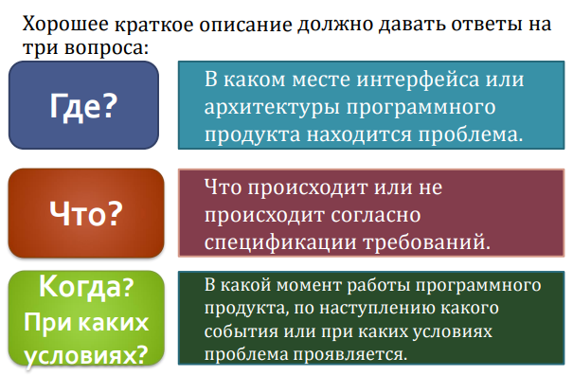
3.Как классифицируют проблемы по степени серьезности?
Обычно, выделяют следующие уровни важности: - Критическая (critical). Это ошибки, выражающиеся в крахе приложения или операционной системы, серьёзных повреждениях базы данных, падению веб-сервера или сервера приложений. - Высокая (major). Серьёзные ошибки, такие как: потеря данных пользователя, падение значительной части функциональности приложения, падение браузера или иного клиента и т.п. - Средняя (medium). Ошибки, затрагивающие небольшой набор функций приложения. Как правило, такие ошибки можно «обойти», т.е. выполнить требуемое действие иным способом, не приводящим к возникновению ошибки. - Низкая (minor). Ошибки, не мешающие непосредственно работе с приложением. Как правило, сюда относятся всевозможные косметические дефекты, опечатки и т.п.

